工作表1
特别感谢：Terranconfederacy、Axnone 的数据包制作和翻译，还有return_dirt老师的特殊指导 |  |  |  |  |  |  | Special Thanks: Terranconfederacy、Axnone for data pack making and translation service, also return_dirt for special guidance
中文名称 | 种类 | 武器基础模板 | hud | 体素模型 | mesh模型 | 皮肤模型 | 中文描述 | English Description | 武器特性备注 | Weapon Feature Notes | Credits
超级矮子 | 泵动霰弹枪 | mossberg | 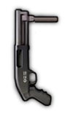 | 已完成 | 无 | 无 | 副手泵动霞弹枪，5发弹仓，是个坏孩子 | Secondary pump action shotgun,5 round capacity, she`s a bad lass | 弹仓子弹数量、单发子弹数量更少的Mossberg | Mossberg，but with less rounds in the tube and less buck per shot | uzukimiku hud：KFredfox
 |  |  |  | 武器数据 | 弹药数据 | 动作数据
英文名称 | 文件名称 | 武器弹药模板 |  | 已完成 | 无 | 无
Supershorty | supershorty.weapon | mossberg |  | 音效 | 附加模型
 |  |  |  | 已完成 | 无

中文名称 | 种类 | 武器基础模板 | hud | 体素模型 | mesh模型 | 皮肤模型 | 中文描述 | English Description | 武器特性备注 | Weapon Feature Notes | Credits
89式重机枪 | 机枪 | zjx19_mg.weapon |  | 已完成 | 无 | 无 | QJZ89是现今服役中最轻的12.7mm重机枪，有着不俗的威力，但对单兵而言仍难以携带 | QJZ89 is the lightest 12.7mm HMG in service, it packs quite a punch, but is still rather cumbersome for a single infantryman | 数据来源为zjx19机枪，增大过热惩罚 | Weapon stats same as ZJX19, but with faster overheat | KFredfox Audio：Lians/ Tu_fox
 |  |  |  | 武器数据 | 弹药数据 | 动作数据
英文名称 | 文件名称 | 武器弹药模板 |  | 已完成 | 无 | 无
QJZ89 HMG | qbz89.weapon | 50cal_bullet.projectile (vanilla) |  | 音效 | 附加模型
 |  |  |  | 已完成 | 无

中文名称 | 种类 | 武器基础模板 | hud | 体素模型 | mesh模型 | 皮肤模型 | 中文描述 | English Description | 武器特性备注 | Weapon Feature Notes | Credits
VKS“排气者” | 消音狙击枪 | psg90 |  | 已完成 | 无 | 无 | VKS“排气者”发射的12.7x54毫米亚音速步枪子弹，可以悄无声息的穿透人体 | VKS "Vykhlop" is a sniper rifle firing subsonic 12.7x54 bulllets, can silently pierce bodies | 强制下蹲射击，一次发射4发弹头，但精准强制为1以避免散射，子弹速度和步枪相同 | Forced crouching while shooting, fires 4 bullets at the same time, but accuracy is fixed at 1 to prevent bullet scatter, same bullet speed as rifle bullets | KFredfox Audio：hamster
 |  |  |  | 武器数据 | 弹药数据 | 动作数据
英文名称 | 文件名称 | 武器弹药模板 |  | 已完成 | 无 | 无
VKS | vks.weapon | psg90 |  | 音效 | 附加模型
 |  |  |  | 已完成 | 无

中文名称 | 种类 | 武器基础模板 | hud | 体素模型 | mesh模型 | 皮肤模型 | 中文描述 | English Description | 武器特性备注 | Weapon Feature Notes | Credits
Mk47“突变者” | 消音步枪 | p416 |  | 已完成 | 无 | 无 | 一把使用7.62*39mm弹药的AR步枪，拥有比AK系列更好的人机工效 | An AR chambered in 7.62*39mm, boasting higher ergonomics than the AK series | 致死率高于p416，但后坐力略大；只有非常非常小的概率由休假老兵ai掉落，无其他获取途径 | Higher kill chance than P416, but comes with higher recoil as well. Only dropped by off duty veteran with very low drop rates | KFredfox Audio：hamster
 |  |  |  | 武器数据 | 弹药数据 | 动作数据
英文名称 | 文件名称 | 武器弹药模板 |  | 已完成 | 无 | 无
Mk47 Mutant | mk47.weapon mk47_ai.weapon | p416 |  | 音效 | 附加模型
 |  |  |  | 已完成 | 无

中文名称 | 种类 | 武器基础模板 | hud | 体素模型 | mesh模型 | 皮肤模型 | 中文描述 | English Description | 武器特性备注 | Weapon Feature Notes | Credits
MRL简易发射架 | 部署包（一次性） | sandbag |  | 无 | 未完成 | 无 | 简易发射架，没有固定火箭发射台的时候就用它 | A makeshift rocket launch rail, comes in handy when you don`t have a fixed launch pad | 部署动画播放后发射一枚火箭发射台的火箭弹；非载具 | Shall launch a missle similar to "Missle launcher" once deploying animation is over. Do not spawn a vehicle
 |  |  |  | 武器数据 | 弹药数据 | 动作数据
英文名称 | 文件名称 | 武器弹药模板 |  | 已完成 | 已完成 | 无
MRL | mrl.weapon | rocket2.projectile (vanilla) |  | 音效 | 附加模型
 |  |  |  | 无 | 无

中文名称 | 种类 | 武器基础模板 | hud | 体素模型 | mesh模型 | 皮肤模型 | 中文描述 | English Description | 武器特性备注 | Weapon Feature Notes | Credits
RPK16 | 轻机枪 | stoner_lmg |  | 已完成 | 无 | 无 | RPK轻机枪系列的最新型号，她采用了可快速拆换枪管的设计 | The latest of the RPK LMG series, she adopted a quick detach gun barrel design | 增加了新的“changing barrel”动画和武器配件背包附加模型 | New "change barrel" animation and added backpack attachment voxel model | KFredfox Audio：Lians/ hamster
 |  |  |  | 武器数据 | 弹药数据 | 动作数据
英文名称 | 文件名称 | 武器弹药模板 |  | 已完成 | 无 | 已完成
RPK16 | rpk16.weapon | stoner_lmg |  | 音效 | 附加模型
 |  |  |  | 已完成 | 已完成

中文名称 | 种类 | 武器基础模板 | hud | 体素模型 | mesh模型 | 皮肤模型 | 中文描述 | English Description | 武器特性备注 | Weapon Feature Notes | Credits
RPK16（加长枪管） | 轻机枪 | stoner_lmg |  | 已完成 | 无 | 无 | 延长枪管使枪械变得沉重且难以移动射击，但同时也增加了威力 | The longer barrel turns the gun heavier and prohibits it from firing on the move, but provides better firepower | 强制下蹲射击，衰减距离增加，移速、后座力降低，后座回复变慢 | Forced crouching while shooting, longer damage falloff range, lower movement speed, lower recoil, slower recoil recovery | KFredfox Audio：Lians/ hamster
 |  |  |  | 武器数据 | 弹药数据 | 动作数据
英文名称 | 文件名称 | 武器弹药模板 |  | 已完成 | 无 | 已完成
RPK16 - long barrel | rpk16_long.weapon | stoner_lmg |  | 音效 | 附加模型
 |  |  |  | 已完成 | 已完成

中文名称 | 种类 | 武器基础模板 | hud | 体素模型 | mesh模型 | 皮肤模型 | 中文描述 | English Description | 武器特性备注 | Weapon Feature Notes | Credits
M249 | 机枪 | m240 |  | 已完成 | 无 | 无 | 一款使用5.56nato弹的轻机枪，致死略低于初始机枪，但较为轻便 | Chambered in 5.56 nato ammo, M249 has a lower kill chance than basic machineguns while doesnt weight as much. | 降低致死，降低移速惩罚，略微增加视距 | lower kill probability, higher move speed, slight sight range buff | KFredfox Audio：MOLPFZ
 |  |  |  | 武器数据 | 弹药数据 | 动作数据
英文名称 | 文件名称 | 武器弹药模板 |  | 已完成 | 无 | 无
M249 | m249.weapon | m240 |  | 音效 | 附加模型
 |  |  |  | 已完成 | 无

中文名称 | 种类 | 武器基础模板 | hud | 体素模型 | mesh模型 | 皮肤模型 | 中文描述 | English Description | 武器特性备注 | Weapon Feature Notes | Credits
M249 | 机枪 | m240 |  | 已完成 | 无 | 无 | 消音机枪在特殊情况时可以化险为夷，但不推荐独自潜行使用 | A suppressed machinegun can proof itself in danegr situations. Remember not to play solo | 降低致死和衰减距离 | lower kill probability and shorter kill decay start time | KFredfox Audio：MOLPFZ
 |  |  |  | 武器数据 | 弹药数据 | 动作数据
英文名称 | 文件名称 | 武器弹药模板 |  | 已完成 | 无 | 无
M249 suppressed | m249_s.weapon | m240 |  | 音效 | 附加模型
 |  |  |  | 已完成 | 无

中文名称 | 种类 | 武器基础模板 | hud | 体素模型 | mesh模型 | 皮肤模型 | 中文描述 | English Description | 武器特性备注 | Weapon Feature Notes | Credits
中国湖泵动榴弹（高爆弹） | 泵动榴弹发射器 | mossberg |  | 已完成 | 无 | 无 | （方案取消） | (cancelled)
 |  |  |  | 武器数据 | 弹药数据 | 动作数据
英文名称 | 文件名称 | 武器弹药模板 |  | 待测试 | 已完成 | 无
China Lake(HE) | cnlake_he.weapon | cnlake_he.projectile |  | 音效 | 附加模型
 |  |  |  | 已完成 | 无

中文名称 | 种类 | 武器基础模板 | hud | 体素模型 | mesh模型 | 皮肤模型 | 中文描述 | English Description | 武器特性备注 | Weapon Feature Notes | Credits
中国湖泵动榴弹（高爆破甲弹） | 泵动榴弹发射器 | mossberg |  | 已完成 | 无 | 无 | 一把配备了高爆破甲多功能弹的泵动榴弹发射器，缩小了爆炸范围以换取对载具更高的伤害 | A pump action grenade launcher with high explosive dual-purpose anti tank rounds, trades blast radius for higher damage against vehicles | 伤害与普通手雷相同，可以伤害坦克 | Same damage as normal hand grenades, can damage tanks | uzukimiku hud：KFredfox Audio：wom404
 |  |  |  | 武器数据 | 弹药数据 | 动作数据
英文名称 | 文件名称 | 武器弹药模板 |  | 已完成 | 已完成 | 无
Chinalake - HEDP | cnlake_at.weapon | chinalake.projectile |  | 音效 | 附加模型
 |  |  |  | 已完成 | 无

中文名称 | 种类 | 武器基础模板 | hud | 体素模型 | mesh模型 | 皮肤模型 | 中文描述 | English Description | 武器特性备注 | Weapon Feature Notes | Credits
87式榴弹发射器(便携) | 自动榴弹发射器 | m60e4 |  | 待测试 | 无 | 无 | （方案取消） | (cancelled)
 |  |  |  | 武器数据 | 弹药数据 | 动作数据
英文名称 | 文件名称 | 武器弹药模板 |  | 未完成 | 未完成 | 无
QBZ-87（assault） | qbz87.weapon | rgm40.projectile (vanilla) |  | 音效 | 附加模型
 |  |  |  | 未完成 | 无

中文名称 | 种类 | 武器基础模板 | hud | 体素模型 | mesh模型 | 皮肤模型 | 中文描述 | English Description | 武器特性备注 | Weapon Feature Notes | Credits
87式自动榴弹发射器 | 自动榴弹发射器 | m240 |  | 已完成 | 无 | 无 | QBZ87是一款便携式的自动榴弹发射器，在部署后她可以快速射出一片阻挡敌人的榴弹弹幕 | QBZ87 is a portable auto grenade launcher, could rain down a barrage of grenades onto the enemy once deployed | 采用固定榴弹发射器的数据并略作修改，增大过热惩罚 | Slightly modified data based off GL deployable, faster overheat | KFredfox Audio：Lians Tu_fox
 |  |  |  | 武器数据 | 弹药数据 | 动作数据
英文名称 | 文件名称 | 武器弹药模板 |  | 已完成 | 已完成 | 无
QBZ87 GL | qbz87_b.weapon | mounted_gl.projectile (vanilla) |  | 音效 | 附加模型
 |  |  |  | 已完成 | 无

中文名称 | 种类 | 武器基础模板 | hud | 体素模型 | mesh模型 | 皮肤模型 | 中文描述 | English Description | 武器特性备注 | Weapon Feature Notes | Credits
KS-23（独头弹） | 泵动霰弹枪 | mossberg |  | 已完成 | 无 | 无 | （方案取消） | (cancelled)
 |  |  |  | 武器数据 | 弹药数据 | 动作数据
英文名称 | 文件名称 | 武器弹药模板 |  | 已完成 | 无 | 无
KS23 - slug | ks23_s.weapon | mossberg |  | 音效 | 附加模型
 |  |  |  | 已完成 | 无

中文名称 | 种类 | 武器基础模板 | hud | 体素模型 | mesh模型 | 皮肤模型 | 中文描述 | English Description | 武器特性备注 | Weapon Feature Notes | Credits
KS-23 | 泵动霰弹枪 | mossberg |  | 已完成 | 无 | 无 | 现役最大口径霰弹枪，诠释了俄罗斯人的艺术。她疯狂的大号鹿弹可以喷出成倍的铅丸 | Having the largest caliber of any shotgun in service, Russians show everyone how they get things done. Her insanely large amounts of buckshots could pierce enemies with ease | 每次射击10发子弹 | Shoots 10 bullet at the same time | KFredfox Audio：wom404
 |  |  |  | 武器数据 | 弹药数据 | 动作数据
英文名称 | 文件名称 | 武器弹药模板 |  | 已完成 | 无 | 无
KS-23 | ks23_b.weapon | mossberg |  | 音效 | 附加模型
 |  |  |  | 已完成 | 无

中文名称 | 种类 | 武器基础模板 | hud | 体素模型 | mesh模型 | 皮肤模型 | 中文描述 | English Description | 武器特性备注 | Weapon Feature Notes | Credits
KSG（霰弹） | 泵动霰弹枪 | uts |  | 已完成 | 无 | 无 | 拥有双弹仓的霰弹枪，使用者可以填入多种弹药，并通过拨片来选择左侧或右侧的弹仓 | Shotgun with dual magazines, can hold multiple types of ammunition at the same time, and switch between magazines via a switching wedge | 类似uts | Similar to UTS | KFredfox Audio：wom404 MOLPFZ
 |  |  |  | 武器数据 | 弹药数据 | 动作数据
英文名称 | 文件名称 | 武器弹药模板 |  | 已完成 | 无 | 无
KSG - buckshot | ksg_b.weapon | uts |  | 音效 | 附加模型
 |  |  |  | 已完成 | 无

中文名称 | 种类 | 武器基础模板 | hud | 体素模型 | mesh模型 | 皮肤模型 | 中文描述 | English Description | 武器特性备注 | Weapon Feature Notes | Credits
KSG（独头弹） | 泵动霰弹枪 | uts |  | 已完成 | 无 | 无 | 独头弹，弥补了霰弹枪中远距离的不足，但仍难以与一般步枪媲美 | Slug shells make up for the lack of firepower at mid ranges common for conventional buckshots, but still has a hard time keeping up with rifles | 一次发射4发慢速弹头，但精准强制为1以避免散射 | Shoots 4 slow bullet at the same time, but accuracy is fixed at 1 to avoid bullet scatter | KFredfox Audio：wom404 MOLPFZ
 |  |  |  | 武器数据 | 弹药数据 | 动作数据
英文名称 | 文件名称 | 武器弹药模板 |  | 已完成 | 无 | 无
KSG - slug | ksg_s.weapon | uts |  | 音效 | 附加模型
 |  |  |  | 已完成 | 无

中文名称 | 种类 | 武器基础模板 | hud | 体素模型 | mesh模型 | 皮肤模型 | 中文描述 | English Description | 武器特性备注 | Weapon Feature Notes | Credits
SV-98 | 狙击枪 | psg90 |  | 已完成 | 无 | 无 | sv98有着标志性的墨绿色枪身，轻便耐用的狙击步枪。配有一把手枪以备不时之需 | The SV98, a light durable sniper rifle with a signature dark green plywood stock, comes with a sidearm just in case | 增加背包附加模型 | Added backpack attachment voxel model | KFredfox Audio：wom404
 |  |  |  | 武器数据 | 弹药数据 | 动作数据
英文名称 | 文件名称 | 武器弹药模板 |  | 已完成 | 无 | 无
SV-98 | sv98.weapon | psg90 |  | 音效 | 附加模型
 |  |  |  | 已完成 | 已完成

中文名称 | 种类 | 武器基础模板 | hud | 体素模型 | mesh模型 | 皮肤模型 | 中文描述 | English Description | 武器特性备注 | Weapon Feature Notes | Credits
MP443“乌鸦” | 手枪 | beretta_m9 |  | 已完成 | 无 | 无 | mp443是一把小巧轻便的半自动手枪，在近距离有着可观的杀伤力 | MP443 is a nimble semi auto pistol, has considerable stopping power at close range | 增加背包及sv98本体附加模型 | Added backpack model & SV98 model | KFredfox Audio：wom404
 |  |  |  | 武器数据 | 弹药数据 | 动作数据
英文名称 | 文件名称 | 武器弹药模板 |  | 已完成 | 无 | 无
MP443 Grach | mp443.weapon | beretta_m9 |  | 音效 | 附加模型
 |  |  |  | 已完成 | 已完成

中文名称 | 种类 | 武器基础模板 | hud | 体素模型 | mesh模型 | 皮肤模型 | 中文描述 | English Description | 武器特性备注 | Weapon Feature Notes | Credits
OTS-14/ GP25 GL | 突击步枪 | aks74u |  | 已完成 | 无 | 无 | OTS14，俗称“Groza”，是一把出色的无托突击步枪，装备了GP-25下挂榴弹发射器 | OTS14, more commonly known as the "Groza", is an outstanding bullpup assault rifle, equipped with GP-25 under barrel grenade launcher | 类似p90和aks74u的结合体 | P90 + AKS74U hybrid | KFredfox Audio：wom404
 |  |  |  | 武器数据 | 弹药数据 | 动作数据
英文名称 | 文件名称 | 武器弹药模板 |  | 已完成 | 无 | 无
OTS-14/ GP25 GL | ots14.weapon | aks74u |  | 音效 | 附加模型
 |  |  |  | 已完成 | 无

中文名称 | 种类 | 武器基础模板 | hud | 体素模型 | mesh模型 | 皮肤模型 | 中文描述 | English Description | 武器特性备注 | Weapon Feature Notes | Credits
OTS-14/ GP25 GL | 榴弹发射器 | m79 |  | 已完成 | 无 | 无 | 特殊装备的VOG-25PM反跳弹药在触地后会起跳一人高的距离引爆，对掩体后的敌人也极具杀伤力 | Special VOG-25PM grenades will detonate after bouncing, lethal even to enemies behind cover | 在落点上方生成一个子投掷物，极短时间内引爆 | Generate a sub-throwable on top of impact point, detonates almost immediately | KFredfox
 |  |  |  | 武器数据 | 弹药数据 | 动作数据
英文名称 | 文件名称 | 武器弹药模板 |  | 已完成 | 无 | 无
OTS-14/ GP25 GL | ots14_g.weapon | ots14_g.projectile ots14_sub.projectile |  | 音效 | 附加模型
 |  |  |  | 已完成 | 无

中文名称 | 种类 | 武器基础模板 | hud | 体素模型 | mesh模型 | 皮肤模型 | 中文描述 | English Description | 武器特性备注 | Weapon Feature Notes | Credits
AR-15 | 突击步枪 | m16 |  | 已完成 | 无 | 无 | 一把经典的AR步枪，被喷涂成了漂亮的水蓝色 | A classic AR, has a shiny aqua paint finish | 略微加强的m16 | Slightly buffed M16 | KFredfox Audio：Lians
 |  |  |  | 武器数据 | 弹药数据 | 动作数据
英文名称 | 文件名称 | 武器弹药模板 |  | 已完成 | 无 | 无
AR15 | ar15.weapon | m16 |  | 音效
 |  |  |  | 已完成

中文名称 | 种类 | 武器基础模板 | hud | 体素模型 | mesh模型 | 皮肤模型 | 中文描述 | English Description | 武器特性备注 | Weapon Feature Notes | Credits
AR-15（热成像） | 突击步枪 | m16 |  | 已完成 | 无 | 无 | 配备了致命的热成像系统，但带来了瞄准惩罚 | Equipped with thermal imaging system, but comes with other aim penalties | 增加弹速和致死，降低移速和后座回复，类似dlc stg-44的吸血鬼升级 | Increased bullet speed and kill chance, lower movement speed and recoil recovery, similar to STG-44 Vampir | KFredfox Audio：Lians
 |  |  |  | 武器数据 | 弹药数据 | 动作数据
英文名称 | 文件名称 | 武器弹药模板 |  | 已完成 | 无 | 无
AR15 - thermal | ar15_th.weapon | m16 |  | 音效 | 附加模型
 |  |  |  | 已完成 | 无
 |  | s
中文名称 | 种类 | 武器基础模板 | hud | 体素模型 | mesh模型 | 皮肤模型 | 中文描述 | English Description | 武器特性备注 | Weapon Feature Notes | Credits
M14EBR（绿曳光弹） | 突击步枪 | vss |  | 已完成 | 无 | 无 | 一把使用短弹匣的增强型战斗步枪，可兼顾远程与近距离作战，但后坐力较难控制 | An enhanced battle rifle with a small magazine, | 类vss的非消音步枪 | Similar to VSS, but without suppressor | KFredfox
 |  |  |  | 武器数据 | 弹药数据 | 动作数据
英文名称 | 文件名称 | 武器弹药模板 |  | 已完成 | 已完成 | 无
M14EBR | m14ebr.weapon | vss |  | 音效 | 附加模型
 |  |  |  | 已完成 | 无

中文名称 | 种类 | 武器基础模板 | hud | 体素模型 | mesh模型 | 皮肤模型 | 中文描述 | English Description | 武器特性备注 | Weapon Feature Notes | Credits
M14EBR（绿曳光弹） | 突击步枪 | vss |  | 已完成 | 无 | 无 | 升级了绿色曳光弹 | Upgraded with green tracers | 增加新的弹药种类 | New ammo type | KFredfox
 |  |  |  | 武器数据 | 弹药数据 | 动作数据
英文名称 | 文件名称 | 武器弹药模板 |  | 已完成 | 已完成 | 无
M14EBR - green tracer | m14ebr_green.weapon | bullet_tracer_green.projectile |  | 音效 | 附加模型
 |  |  |  | 已完成 | 无

中文名称 | 种类 | 武器基础模板 | hud | 体素模型 | mesh模型 | 皮肤模型 | 中文描述 | English Description | 武器特性备注 | Weapon Feature Notes | Credits
M14EBR（红曳光弹） | 突击步枪 | vss |  | 已完成 | 无 | 无 | 升级了红色曳光弹 | Upgraded with red tracers | 增加新的弹药种类 | New ammo type | KFredfox Audio：hamster
 |  |  |  | 武器数据 | 弹药数据 | 动作数据
英文名称 | 文件名称 | 武器弹药模板 |  | 已完成 | 已完成 | 无
M14EBR - red tracer | m14ebr_red.weapon | bullet_tracer_red.projectile |  | 音效 | 附加模型
 |  |  |  | 已完成 | 无

中文名称 | 种类 | 武器基础模板 | hud | 体素模型 | mesh模型 | 皮肤模型 | 中文描述 | English Description | 武器特性备注 | Weapon Feature Notes | Credits
FHJ01式单兵火箭筒 | 一次性火箭筒 | m202 |  | 已完成 | 无 | 无 | 一把双发云爆弹火箭筒，携带它经常可以打破僵局 | A dual shot napalm launcher, the stalemate breaker | 双发弹头与xm25伤害一致，略微增大爆炸范围 | Same damage as XM25, but with 2 warheads at once, slightly bigger blast radius | KFredfox Model：tu_fox
 |  |  |  | 武器数据 | 弹药数据 | 动作数据
英文名称 | 文件名称 | 武器弹药模板 |  | 已完成 | 已完成 | 无
FHJ01 - FAE | fhj01.weapon | xm25 |  | 音效 | 附加模型
 |  |  |  | 已完成 | 无

中文名称 | 种类 | 武器基础模板 | hud | 体素模型 | mesh模型 | 皮肤模型 | 中文描述 | English Description | 武器特性备注 | Weapon Feature Notes | Credits
海军服 | 护甲 | vest2 |  | 已完成 | 无 | 已完成 | 海军制服类似二级甲，但稍微顽强一些。他们只能通过海军护甲部署包获得 | Navy Uniform functions much like vest type II, but with more resilience. Can only be obtained by Navy Uniform Squad Equipment Kit | 增加皮肤模型，四种皮肤：普通士兵、五星皮肤和对应dlc皮肤。详见表格末尾 | Added skin model, 4 in total: common soldier, 5 star general and their Vet pack DLC counterparts. See below for details | KFredfox
 |  |  |  | 武器数据 | 弹药数据 | 动作数据
英文名称 | 文件名称 | 武器弹药模板 |  | 已完成 | 无 | 无
Navy Uniform | vest_navy.carry_item | 无 |  | 音效 | 附加模型
 |  |  |  | 无 | 无


中文名称 | 种类 | 武器基础模板 | hud | 体素模型 | mesh模型 | 皮肤模型 | 中文描述 | English Description | 武器特性备注 | Weapon Feature Notes | Credits
海军护甲部署包 | 部署包（一次性） | squad_equipment_kit.weapon |  | 无 | 已完成 | 无 | 用于组建一只海军小队 | Useful when you want to assemble a navy squad | 模型与原小队护甲包相同，增加新脚本，给附近友军穿上海军服并替换相应皮肤；同时也有小概率给玩家“海之护身符” | Same model as Squad Equipment Kit, new scripts, equip nearby friendlies with navy uniform and skin
 |  |  |  | 武器数据 | 弹药数据 | 动作数据
英文名称 | 文件名称 | 武器弹药模板 |  | 待测试 | 待测试 | 无
Squad Equipment Kit - Navy | squad_equipment_kit_navy.weapon | squad_equipment_kit.projectile |  | 音效 | 附加模型
 |  |  |  | 无 | 无

中文名称 | 种类 | 武器基础模板 | hud | 体素模型 | mesh模型 | 皮肤模型 | 中文描述 | English Description | 武器特性备注 | Weapon Feature Notes | Credits
旗帜 | 旗帜 | 无 |  | 无 | 已完成 | 无 | 中文社区的流行符号 | Popular emotes from the CN community :p | 给所有旗帜均增加了背面材质，这样一来即使玩家角色背对着屏幕也能看见自己拿的是什么旗帜了 | New backside texture for all banners, so that playes can distinguish different banners even when held from behind | KFredfox
 |  |  |  | 武器数据 | 弹药数据 | 动作数据
英文名称 | 文件名称 | 武器弹药模板 |  | 已完成 | 无 | 无
Banner | banner_clover.weapon banner_pig.weapon | 无 |  | 音效 | 附加模型
 |  |  |  | 无 | 无

中文名称 | 种类 | 武器基础模板 | hud | 体素模型 | mesh模型 | 皮肤模型 | 中文描述 | English Description | 武器特性备注 | Weapon Feature Notes | Credits
夏日冷饮箱 | 奖励盒 | 无 |  | 无 | 未完成 | 无 | 冷饮箱里总是有着意想不到的惊喜 | Unexpected surprises await in the Cooler Box | 计划由普通士兵较低概率掉落，土著敌人100%掉落。如果掉落概率过低，会影响玩家体验，不是人人都有时间刷。作为平衡，内容物应多为夏日饮品，新枪械概率较低 | Plan is to have them dropped by normal soldiers with low chance, and dropped by tribal enemies with 100% chance. If drop rate is too low, it will impact players` motivation. To balance this, most drop from boxes will be beverages(loot), new guns will have low chances (Two colours available, depending on preferences. Alternatively the eventg can be split into two parts, if it is deemed that there are too much content for a single event) | KFredfox
 |  |  |  | 武器数据 | 弹药数据 | 动作数据
英文名称 | 文件名称 | 武器弹药模板 |  | 待测试 | 无 | 无
Cooler Box | cooler_box_1.carry_item cooler_box_2.carry_item | 无 |  | 音效 | 附加模型
 |  |  |  | 无 | 无

中文名称 | 种类 | 武器基础模板 | hud | 体素模型 | mesh模型 | 皮肤模型 | 中文描述 | English Description | 武器特性备注 | Weapon Feature Notes | Credits
椰奶 橙汁 狐狸棒冰 | 掉落物 | 无 |   | 已完成 | 未完成 | 无 | 一些解暑的夏日饮品 | Refreshing beverages | 可依计划增加更多物品 | Can add additional loot according to plans | KFredfox
 |  |  |  | 武器数据 | 弹药数据 | 动作数据
英文名称 | 文件名称 | 武器弹药模板 |  | 已完成 | 无 | 无
coconut orange juice foxicle | coconut.carry_item orange_juice.carry_item foxicle.carry_item | 无 |  | 音效 | 附加模型
 |  |  |  | 无 | 无

中文名称 | 种类 | 武器基础模板 | hud | 体素模型 | mesh模型 | 皮肤模型 | 中文描述 | English Description | 武器特性备注 | Weapon Feature Notes | Credits
太平洋旅游指南 | 掉落物 | 无 |  | 无 | 已完成 | 无 | 也来试试太平洋！ 请做好万全准备 | also try Pacific! this could be a one-way trip | 换皮杂志 | retextured magzine | KFredfox
 |  |  |  | 武器数据 | 弹药数据 | 动作数据
英文名称 | 文件名称 | 武器弹药模板 |  | 已完成 | 无 | 无
Pacific travel guide | pacific_travel_guide.carry_item | 无 |  | 音效 | 附加模型
 |  |  |  | 无 | 无


中文名称 | 种类 | 武器基础模板 | hud | 体素模型 | mesh模型 | 皮肤模型 | 中文描述 | English Description | 武器特性备注 | Weapon Feature Notes | Credits
沙滩躺椅 | 部署包/载具 | 无 |  | 无 | 未完成 | 无 | 沙滩躺椅日光浴是惬意假期的好开始。绝对不会有什么问题啦 | Sunbathes on beach loungers, marking the start of a long holiday. What could possibly go wrong? | 类似圣诞树的载具，娱乐用品 | Similar to Christmas tree, funnies
 |  |  |  | 武器数据 | 弹药数据 | 动作数据
英文名称 | 文件名称 | 武器弹药模板 |  | 未完成 | 无 | 未完成
lounger | lounger.carry_item lounger.vehicle | 无 |  | 音效 | 附加模型
 |  |  |  | 无 | 无

中文名称 | 种类 | 武器基础模板 | hud | 体素模型 | mesh模型 | 皮肤模型 | 中文描述 | English Description | 武器特性备注 | Weapon Feature Notes | Credits
海之护身符 | 皮肤 | 无 |   | 无 | 无 | 已完成 | 来自大海的传说护身符，可以阻挡死亡一次。什么，你想要更多？感受大海的愤怒吧 | A legendary talisman from the seas, can prevent death once. Say what, you want more? Then face the wraith of the seas | 增加移速，降低致死，免疫近战眩晕，碎裂后无效；小概率从海军护甲包中获得 | Increased movement speed, lower chance of lethal hit probability, immune to stuns and melee, effects removed once talisman is broken. Small spawn chance in navy equipment kits | KFredfox
 |  |  |  | 武器数据 | 弹药数据 | 动作数据
英文名称 | 文件名称 | 武器弹药模板 |  | 已完成 | 无 | 无
ocean talisman | costume_talisman.carry_item | 无 |  | 音效 | 附加模型
 |  |  |  | 无 | 无

中文名称 | 种类 | 武器基础模板 | hud | 体素模型 | mesh模型 | 皮肤模型 | 中文描述 | English Description | 武器特性备注 | Weapon Feature Notes | Credits
花哨的太阳眼镜 | 皮肤 | 无 |  | 无 | 无 | 已完成 | 可穿戴的花哨太阳眼镜是沙滩派对的首选 | Wearable Fancy Sunglasses is a prime choice for summer beach parties | 两种皮肤分别为原版和dlc皮肤。详见表格末尾 | Two skins for vanilla and Vet pack DLC respectively, see below for details | KFredfox
 |  |  |  | 武器数据 | 弹药数据 | 动作数据
英文名称 | 文件名称 | 武器弹药模板 |  | 已完成 | 无 | 无
Fancy Sunglasses | costume_fancy_sunglasses.carry_item | 无 |  | 音效 | 附加模型
 |  |  |  | 无 | 无

中文名称 | 种类 | 武器基础模板 | hud | 体素模型 | mesh模型 | 皮肤模型 | 中文描述 | English Description | 武器特性备注 | Weapon Feature Notes | Credits
蝎AXN轻型坦克 | 载具 | 无 | 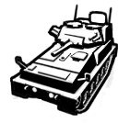 | 无 | 未完成 | 无 | 轻型侦察坦克，非常适合沙漠（和沙滩派对）行动，蜇人很疼！ | A light scout tank, perfect for desert (and beach party) operations,The sting really hurts! | 76mm主炮+同轴机枪，主炮使用特殊HESH弹药，爆炸范围较大。3人车组，车长为探头自由位(同NOXE)，车尾可外挂2名步兵。反装甲能力弱，需要依赖乘员自己的装备。防御比鼬鼠强一点，灵活性比鼬鼠弱一点 | 76mm main gun+coax mg, fires special HESH ammunition, which has larger-than-average blast radius. Has 3 man crew, with the commander using their own weapon (similar to NOXE), can carry up to 2 troopers exposed at the back. Weak at anti armour, so it must rely on the crews` own equipments. Has slightly better armour and slightly worse mobility than Mustella | axnone hud: KFredfox
 |  |  |  | 武器数据 | 弹药数据 | 动作数据
英文名称 | 文件名称 | 武器弹药模板 |  | 未完成 | 未完成 | 无
Scorpio AXN | 未完成 | 未完成 |  | 音效 | 附加模型
 |  |  |  | 未完成 | 无

中文名称 | 种类 | 武器基础模板 | hud | 体素模型 | mesh模型 | 皮肤模型 | 中文描述 | English Description | 武器特性备注 | Weapon Feature Notes | Credits
Mk47 spawner | 掉落物 | N/A | N/A | 无 | 无 | 无 | 用于生成Mk47的携带品 | Gear for spawning the MK47 | 老兵ai应极小概率携带此物，大约0.005概率？Mk47应为一把真正的“隐藏”武器，只有最幸运的玩家可以得到 | Off duty veteran has a very small chance of dropping the weapon, roughly 0.005 chance. Mk47 should be a true to name ''hidden'' weapon, only the luckiest of players could obtain them
 |  |  |  | 武器数据 | 弹药数据 | 动作数据
英文名称 | 文件名称 | 武器弹药模板 |  | 已完成 | 无 | 无
Mk47 spawner | N/A | N/A |  | 音效 | 附加模型
 |  |  |  | 无 | 无

 |  |  |  |  |  |  | w
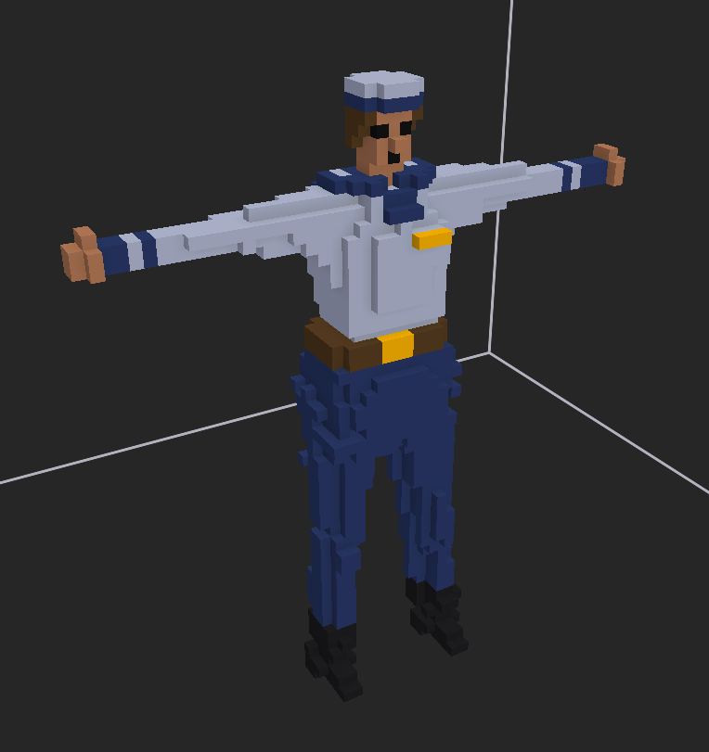
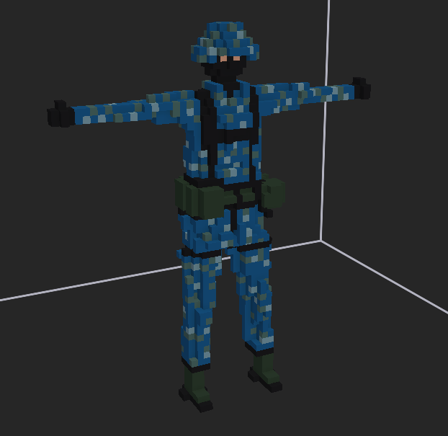
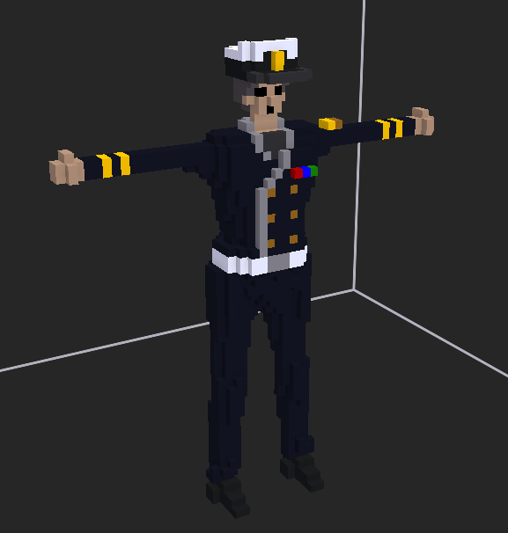
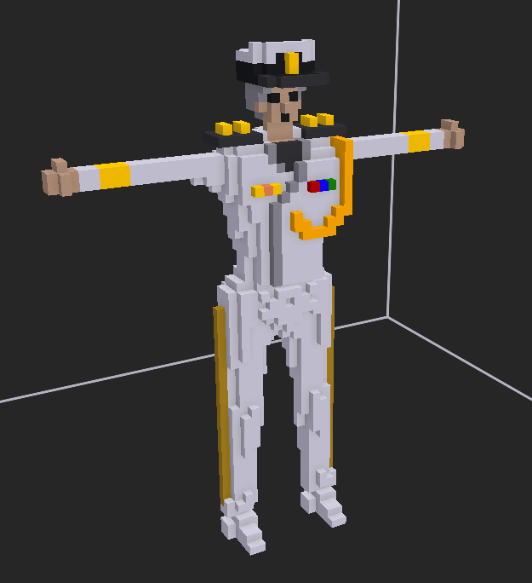
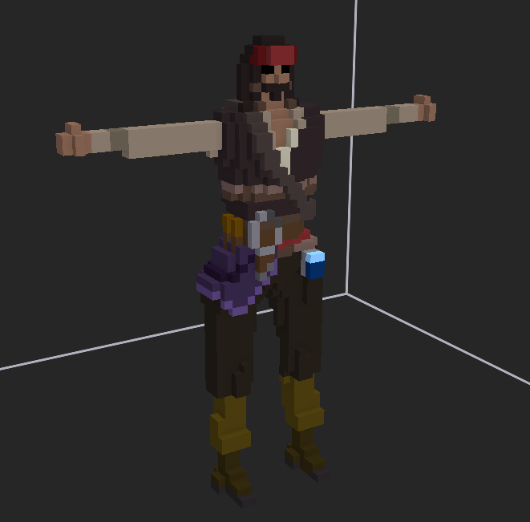


navy
navy alt
navy 5stars
navy 5stars alt
navy sword

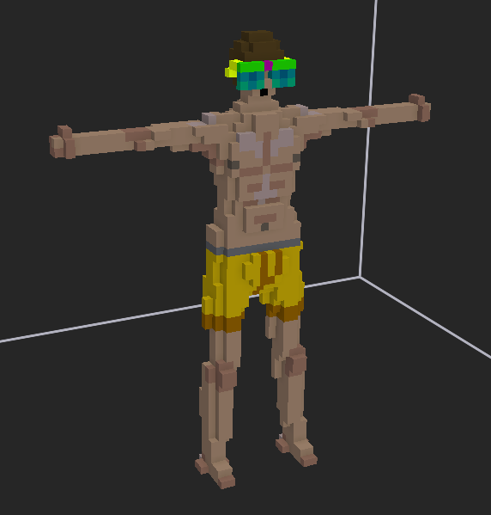
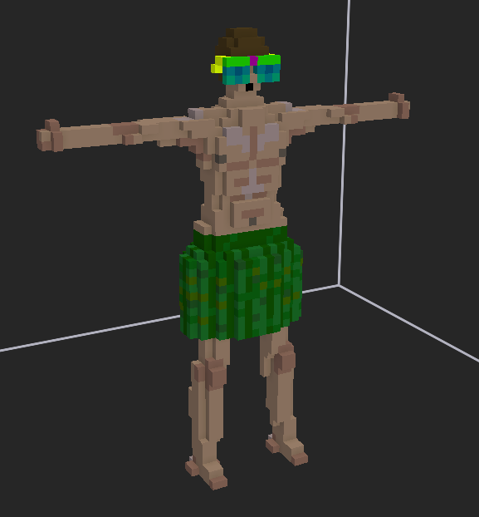
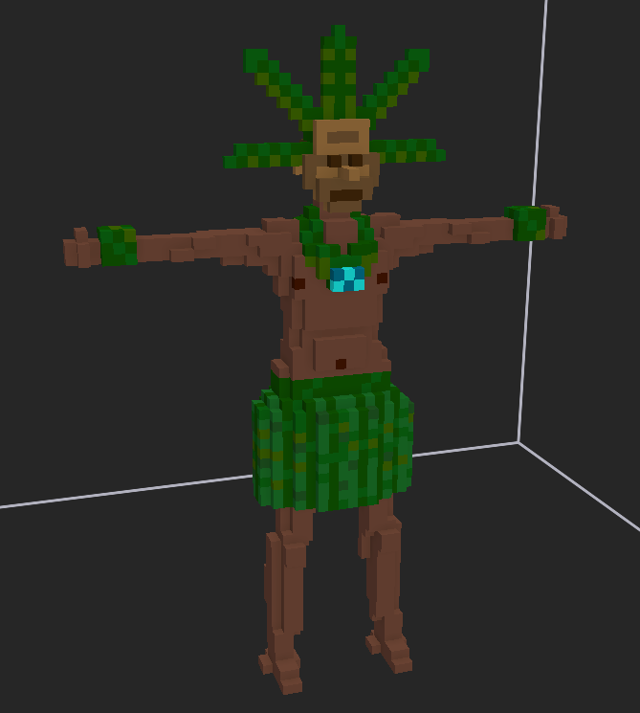
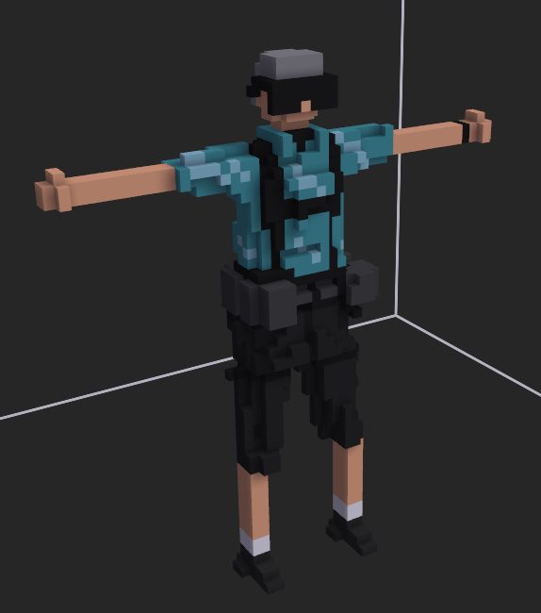
为夏季活动设计的新敌对ai“休假老兵”，他们在度假时不幸卷入了这场战争。这些ai拥有极高的战术素养。他们配备的消音步枪非常致命，将会是落单玩家的噩梦。被杀死时，他们总会掉落一个夏日冷藏箱。
----KFredfox
New enemy ai, ''off duty veteran'' designed for the summer event. They were caught in the warzone while enjoying the holidays. They have superb tactical efficiency. Equipped with deadly silenced AR, they are the bane of lonewolf players. They have a guaranteed cooler box drop rate once killed.
----axnone

fancy sunglasses
sunglasses alt
ocean charm
off duty veteran

